상품제안서
드망즈 UV DTF필름인쇄머그 베라퀸 | 상품코드: S45210

 |  |  |  |  |  |  | 02-713-8555 | www.synergygift.co.kr
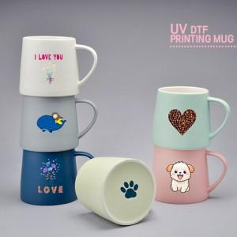

【상세/제작정보】 | <span style="font-size: 14pt;">※ 200개 미만 포장지포장 진행시 120,000원(VAT별도) 비용 일괄 발생 됩니다.</span>

【인쇄/포장옵션】 | 풀칼라, 앙면 컬러 / 포장지포장

【공급단가】 | 수량 | 100~ | 300~ | 500~ | 1,000~ | 3,000~
*VAT별도 | 단가 | 6,600원 | 6,350원 | 6,200원 | 6,050원 | 5,850원

【상품 URL】 | https://www.synergygift.co.kr:443/src/goods_detail.php?gdno=45210

